ATE生產部_維修紀錄excel轉成json格式
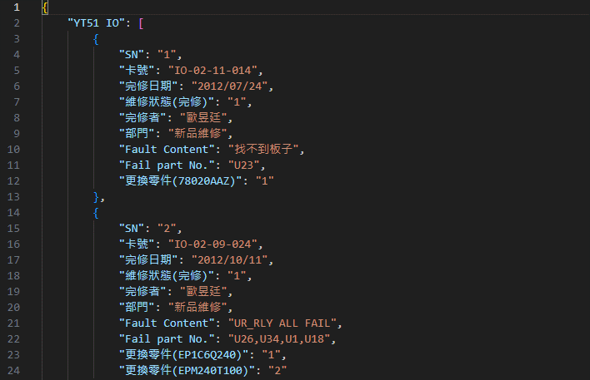

有資料的欄位再提取

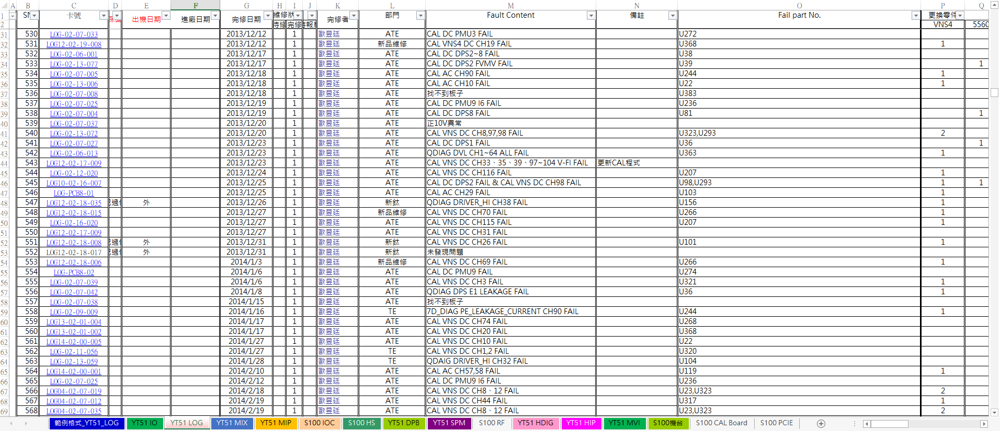

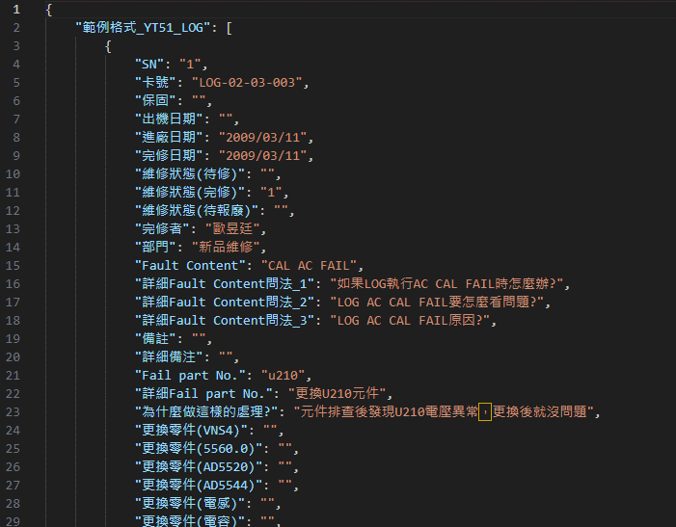

Excel資料提取分類

全部欄位提取

